BUG-03
ID | BUG-03
NOMBRE | Falta de actualización automática en los indicadores de estado de los servicios (FastAPI y Spring Boot) al iniciar la aplicación.
PRIORIDAD | Media
AMBIENTE | Local / Desarrollo
TIPO DE DEFECTO | Funcional / UI - Reactividad de estado
SISTEMA OPERATIVO
SEVERIDAD | Moderada
DESCRIPCIÓN | Al iniciar la aplicación, los indicadores de estado de los servicios backend (FastAPI y Spring Boot) permanecen en color rojo (no disponibles) a pesar de que los servicios ya están operativos, requiriendo un refresco manual de la página (F5) para actualizar su estado a verde.
PRECONDICIONES | 1. Contar con los servicios backend (FastAPI, Spring Boot y PostgreSQL) corriendo correctamente. 2. Abrir la aplicación web en el navegador.
PASOS | 1. Iniciar la aplicación e ingresar a la pantalla principal. 2. Observar el panel de "Estado de Servicios" durante el proceso de inicialización. 3. Verificar que los indicadores de FastAPI y Spring Boot permanecen en rojo. 4. Presionar F5 o recargar manualmente la página.
RESULTADO ESPERADO | Los indicadores del panel "Estado de Servicios" deberían realizar un polling o actualización dinámica en segundo plano para reflejar el estado actual (verde) de forma automática sin interacción del usuario.
RESULTADO ACTUAL | Los indicadores permanecen congelados en estado inactivo (rojo) hasta que el usuario realiza un refresco manual (F5) del sitio web.
RECOMENDACIÓN | Implementar un mecanismo de verificación periódico o reintentos automáticos de estado en el cliente web durante la carga inicial.
ESTADO DEL BUG | Cerrado
 | Re-test realizado el 02/08/2026 - Caso APROBADO
EVIDENCIA | 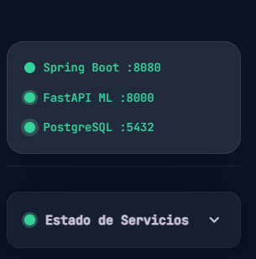
 | Bug03.png

BUG-02
ID | BUG-02
NOMBRE | El formulario de ingreso técnico no se limpia tras ejecutar la clasificación
PRIORIDAD | Media
AMBIENTE | Entorno de pruebas / QA
TIPO DE DEFECTO | Usabilidad (UX)
SISTEMA OPERATIVO | Windows 11 Version 25H2 / Chrome 150.0.7871.187 (64 bits)
SEVERIDAD | Baja
DESCRIPCIÓN | Tras ingresar un título y hacer clic en "Clasificar con TechMind", el sistema genera y muestra correctamente el resultado del Análisis en el panel derecho. Sin embargo, los campos del formulario en el panel izquiedo (Título del Documento o Artículo y Contenido Técnico) no se restablecen automáticamente, obligando al usuario a borrar el texto manuamente.
PRECONDICIONES | Tener la aplicación ejecutándose y realizar una clasificación de contenido.
PASOS | 1. Ingresar los datos de prueba. 2. Realizar una clasificacion de contenido. 3. Observar la interfaz del formulario una vez mostrados los resultados. 4. Verificar que los campos del formulario no se restablecen automáticamente.
RESULTADO ESPERADO | Al hacer clic en "Clasificar con TechMind" y obtener el resultado, los campos del formulario deben resetearse a su estado inicial (vacíos), permitiendo ingresar una nueva consulta sin necesidad de borrar el texto anterior manualmente.
RESULTADO ACTUAL | Los inputs del formulario conservan las cadenas de texto ingresadas previamente.
RECOMENDACIÓN | Agregar un botón explícito de "Nueva consulta" junto a los inputs para dar al usuario el control directo del reseteo del formulario, o bien configurar los campos para que se limpien automáticamente luego de realizar la consulta.
ESTADO DEL BUG | Cerrado
 | Re-test realizado el 30/07/2026 - Caso APROBADO
EVIDENCIA | 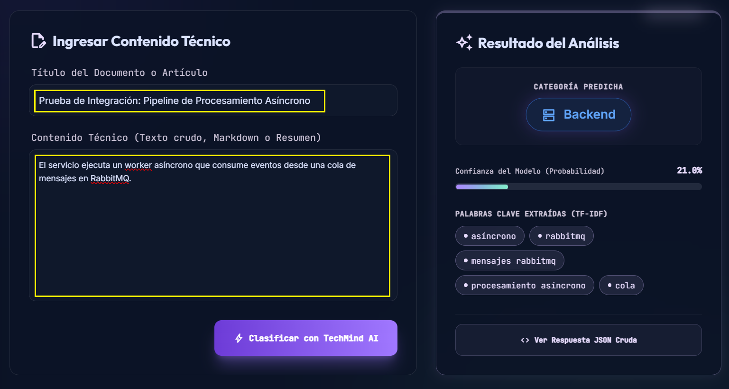
 | Bug02.png

BUG-01
ID | BUG-01
NOMBRE | Redundancia en controles de cierre del modal de JSON ('X' y botón 'Cerrar')
PRIORIDAD | Media
AMBIENTE | Entorno de pruebas / QA
TIPO DE DEFECTO | Usabilidad (Redundancia / UI )
SISTEMA OPERATIVO | Windows 11 Version 25H2 / Chrome 150.0.7871.187 (64 bits)
SEVERIDAD | Baja
DESCRIPCIÓN | Al desplegar el modal que contiene la respuesta JSON ("Respuesta JSON de Spring Boot / FastAPI"), se observa la presencia de dos elementos para cerrar la ventana: el icono "X" en la esquina superior derecha y el botón "Cerrar" en la parte inferior derecha. Aunque ambos controles funcionan de manera correcta, su coexistencia resulta redundante e ineficiente a nivel de UI/UX.
PRECONDICIONES | Tener la aplicación ejecutándose y contar con una respuesta JSON generada para visualizar en el modal.
PASOS | 1. Ingresar a la sección correspondiente del sistema donde se muestra la respuesta del backend. 2. Hacer clic en el botón para visualizar el modal con el JSON. 3. Observar la interfaz del modal generado. 4. Verificar que tanto la "X" superior como el botón "Cerrar" inferior realizan la misma acción.
RESULTADO ESPERADO | El modal debería contar con un único mecanismo principal de cierre (por ejemplo, el icono "X" en la barra superior), reservando el espacio inferior para acciones útiles o de mayor valor para el usuario.
RESULTADO ACTUAL | El modal muestra dos controles con la misma función ("X" y "Cerrar"), generando redundancia en la interfaz.
RECOMENDACIÓN | Se sugiere remover el botón inferior "Cerrar" para evitar la duplicidad con el icono "X", y aprovechar ese espacio para reemplazarlo por un botón "Descargar JSON" (o "Copiar JSON"), ofreciendo así una funcionalidad útil para el usuario al inspeccionar las respuestas del backend.
ESTADO DEL BUG | Cerrado
 | Re-test realizado el 30/07/2026 - Caso APROBADO
EVIDENCIA | 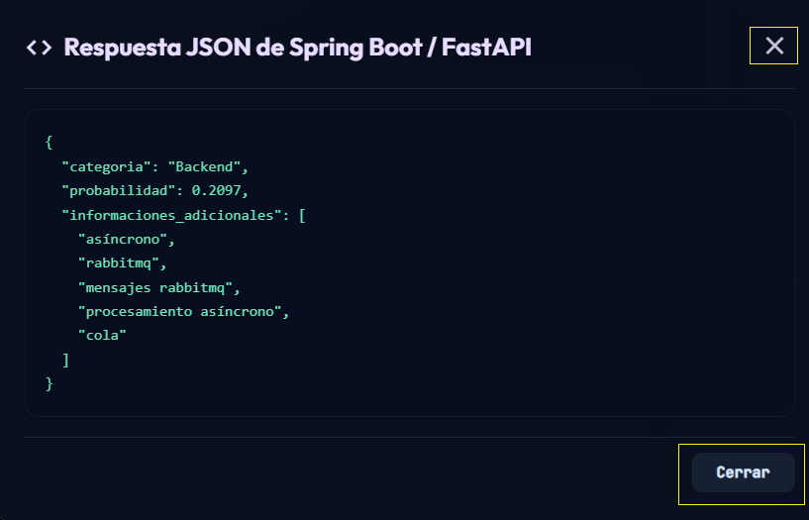
 | Bug01.png

